事業計画
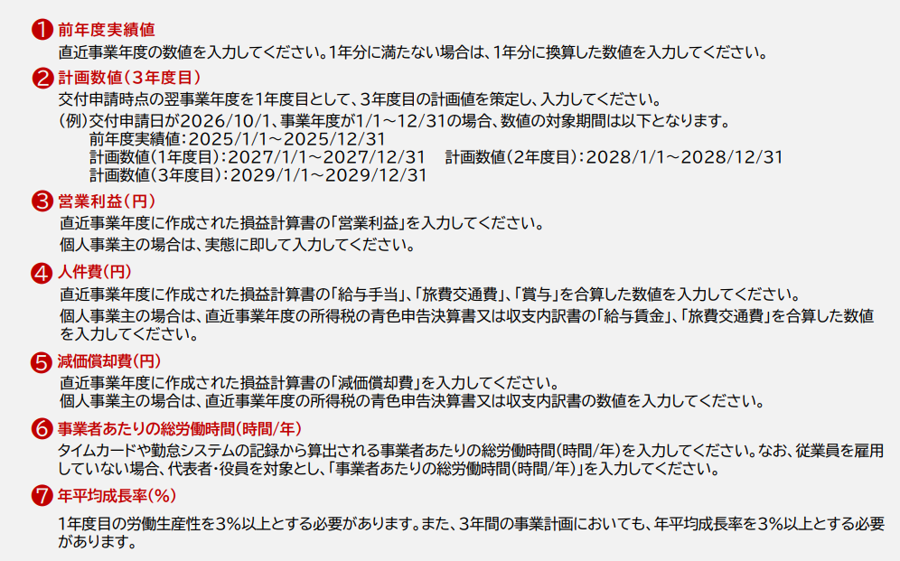
通常枠で申請する場合、労働生産性の成長率を、1年後に3％以上、年平均３％以上向上させる３年間の |  |  |  |  | 【各項目の説明】
事業計画の策定と実行が必要です。以下のご計画をお願いいたします。（実際の入力は申請マイページで行います）

 | 前年度実績値 ※① | 計画数値（１年度目） ※② | 計画数値（2年度目） ※② | 計画数値（3年度目） ※②
営業利益（円） ※③
人件費（円） ※④
減価償却費（円） ※⑤
付加価値額（円） 自動計算されます | 0 | 0 | 0 | 0
事業者あたりの総労働時間（時間/年） ※⑥
労働生産性 自動計算されます | 0.0 | 0.0 | 0.0 | 0.0
平均年成長率（％） ※⑦ 自動計算されます |  | #DIV/0! | #DIV/0! | #DIV/0!

どちらも３％以上になるようにご計画ください

・白色の項目にご入力ください。青色の項目は、自動計算されます。
・各金額の入力単位は、「円」です。「千円」単位ではありません。

